חוזים עתידיים
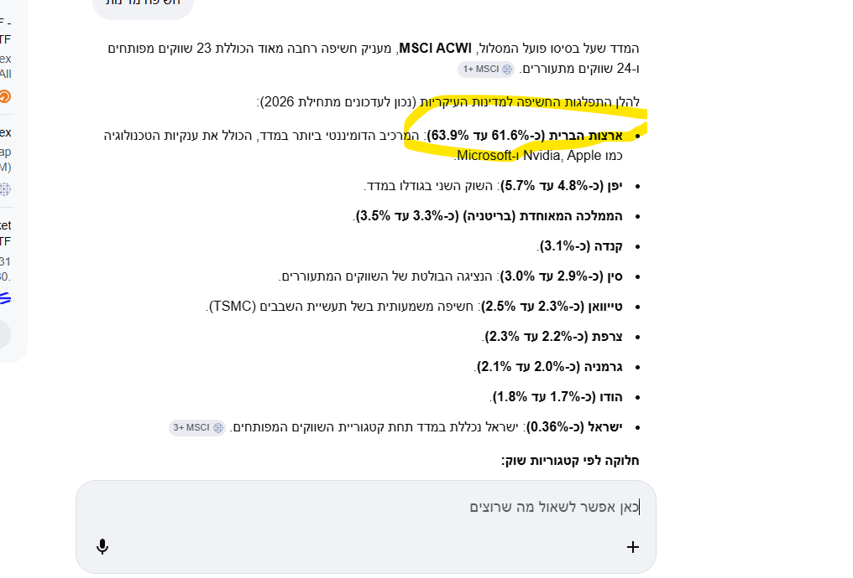
מספר קופה/קרן/ח.פ. עבור חברת ביטוח | מספר מסלול | שם מנפיק | מספר מנפיק | סוג מספר מזהה מנפיק | שם נייר ערך | מספר נייר ערך | סוג מספר נייר ערך | ישראל/חו"ל | מדינה לפי חשיפה כלכלית | זירת מסחר | נכס בסיס | בעל עניין/צד קשור | מטבע פעילות | ערך נקוב (יחידות) | שער חליפין | שער נייר הערך | שווי הוגן (באלפי ש"ח) | שיעור מנכסי אפיק ההשקעה | שיעור מסך נכסי ההשקעה
14036 | 14037 | EUREX Clearing Aktiengesellschaft | 529900LN3S50JPU47S06 | LEI | F 09/25 MICRO D | MZSU5_INDEX | Ticker | חו"ל | גרמניה | EUREX | מניות לרבות מדדי מניות | לא | EUR | 54.00 | 3.9550 | 21,225.38 | 45.33 | 28.812% | 0.011%
14036 | 14037 | Chicago Mercantile Exchange Inc | SNZ2OJLFK8MNNCLQOF39 | LEI | MICRO EMINI S&P | HWAU5_INDEX | Ticker | חו"ל | ארה"ב | CME | מניות לרבות מדדי מניות | לא | USD | 30.00 | 3.3720 | 22,145.00 | 112.01 | 71.188% | 0.028%
14036 | 14038 | EUREX Clearing Aktiengesellschaft | 529900LN3S50JPU47S06 | LEI | F 09/25 MICRO D | MZSU5_INDEX | Ticker | חו"ל | גרמניה | EUREX | מניות לרבות מדדי מניות | לא | EUR | 10.00 | 3.9550 | 21,225.30 | 8.40 | 42.841% | 0.007%
14036 | 14038 | Chicago Mercantile Exchange Inc | SNZ2OJLFK8MNNCLQOF39 | LEI | MICRO EMINI S&P | HWAU5_INDEX | Ticker | חו"ל | ארה"ב | CME | מניות לרבות מדדי מניות | לא | USD | 3.00 | 3.3720 | 22,145.00 | 11.20 | 57.159% | 0.009%
14036 | 14039 | EUREX Clearing Aktiengesellschaft | 529900LN3S50JPU47S06 | LEI | F 09/25 MICRO D | MZSU5_INDEX | Ticker | חו"ל | גרמניה | EUREX | מניות לרבות מדדי מניות | לא | EUR | 9.00 | 3.9550 | 21,225.31 | 7.56 | 66.927% | 0.009%
14036 | 14039 | Chicago Mercantile Exchange Inc | SNZ2OJLFK8MNNCLQOF39 | LEI | MICRO EMINI S&P | HWAU5_INDEX | Ticker | חו"ל | ארה"ב | CME | מניות לרבות מדדי מניות | לא | USD | 1.00 | 3.3720 | 22,144.96 | 3.73 | 33.073% | 0.004%
14036 | 14054 | Chicago Mercantile Exchange Inc | SNZ2OJLFK8MNNCLQOF39 | LEI | MICRO EMINI S&P | HWAU5_INDEX | Ticker | חו"ל | ארה"ב | CME | מניות לרבות מדדי מניות | לא | USD | 99.00 | 3.3720 | 22,145.00 | 369.63 | 100.000% | 0.630%
14036 | 14040 | Chicago Mercantile Exchange Inc | SNZ2OJLFK8MNNCLQOF39 | LEI | E-MINI PHLX SEM | SWOU5_INDEX | Ticker | חו"ל | ארה"ב | CME | מניות לרבות מדדי מניות | לא | USD | 10.00 | 3.3720 | 24,000.00 | 202.32 | 100.000% | 0.786%
14036 | 14042 | EUREX Clearing Aktiengesellschaft | 529900LN3S50JPU47S06 | LEI | F - 09/25 MSCI | ZTLU5_INDEX | Ticker | חו"ל | ארה"ב | EUREX | מניות לרבות מדדי מניות | לא | USD | 63.00 | 3.3720 | 785.54 | 166.88 | 100.000% | 0.339%
14044 | 14045 | EUREX Clearing Aktiengesellschaft | 529900LN3S50JPU47S06 | LEI | F 09/25 MICRO D | MZSU5_INDEX | Ticker | חו"ל | גרמניה | EUREX | מניות לרבות מדדי מניות | לא | EUR | 1.00 | 3.9550 | 21,224.97 | 0.84 | 100.000% | 0.013%
14044 | 14058 | Chicago Mercantile Exchange Inc | SNZ2OJLFK8MNNCLQOF39 | LEI | MICRO EMINI S&P | HWAU5_INDEX | Ticker | חו"ל | ארה"ב | CME | מניות לרבות מדדי מניות | לא | USD | 8.00 | 3.3720 | 22,145.00 | 29.87 | 100.000% | 1.278%
14044 | 14048 | Chicago Mercantile Exchange Inc | SNZ2OJLFK8MNNCLQOF39 | LEI | E-MINI PHLX SEM | SWOU5_INDEX | Ticker | חו"ל | ארה"ב | CME | מניות לרבות מדדי מניות | לא | USD | 1.00 | 3.3720 | 24,000.00 | 20.23 | 100.000% | 1.041%
14044 | 14049 | EUREX Clearing Aktiengesellschaft | 529900LN3S50JPU47S06 | LEI | F - 09/25 MSCI | ZTLU5_INDEX | Ticker | חו"ל | ארה"ב | EUREX | מניות לרבות מדדי מניות | לא | USD | 6.00 | 3.3720 | 740.36 | 14.98 | 100.000% | 0.921%
14036 | 14043
14036 | 14333
14036 | 14334
14044 | 14046
14044 | 14047
14044 | 14050
14044 | 14335
14044 | 14336

